Berekend veld in draaitabel
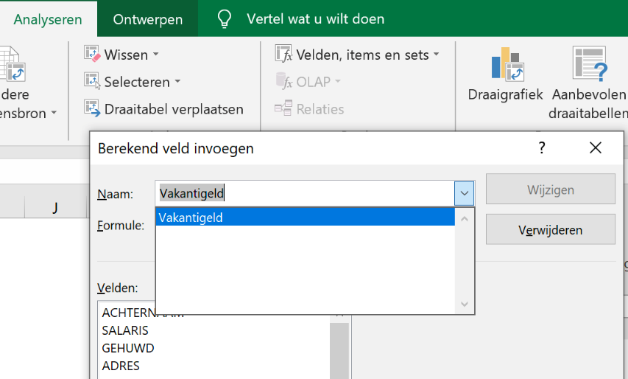
Excel cursus gevorderd
Berekend veld toevoegen aan bestaande draaitabel
Berekend veld van vakantiegeld toevoegen
In een draaitabel kunnen externe gegevens worden berekend, zonder een kolom handmatig in toe te voegen
In onderstaande draaitabel gaan we 8% vakantiegeld berekenen en in een extra kolom toevoegen
Het volledige vakantiegeld bedrag per woonplaats berekenen (de draaitabel is al gefilterd op Woonplaats en Salaris)
1. Klik in de draaitabel B16 - Hulpmiddelen - Annalyseren - Velden, items en sets - kies Berekend veld
2. Geef in het dialoogvenster in het 1e veld een naam aan de kolom, kies Vakantiegeld
3. Vul In het 2e veld =0,08%* klik op Salaris - Veldinvoegen - Toevoegen - OK
In de draaitabelvelden wordt nu het item vakantiegeld weergeven - Vakantiegeld gaat naar WAARDEN
4. Vakantiegeld uit draaitabel verwijderen - Som van Vakantiegeld uit de draaitabel: kan met uitvinken in het draaitabelveld

Het item Vakantiegeld kan niet uit de lijst Draaitabelvelden worden verwijderd - indien gewenst draaitabel verwijderen en nieuw maken
Een item uit Berekend veld halen kan via Berekend veld invoegen- 1e venster - klik item - Verwijderen (zie afbeelding)
 |  |  | hier vakantiegeld
 | WOONPLAATS | Som van SALARIS
 | Aerdenhout | 511300
 | Amsterdam | 976400
 | Antwerpen | 1154700
 | Den Haag | 1254100
 | Dordrecht | 790800
 | Haarlem | 911900
 | Heerlen | 778600
 | Henksbroek | 770900
 | horn | 1000
 | Ijmuiden | 1179200
 | Leiden | 413900
 | Maastricht | 2883300
 | Poeldijk | 308700
 | Rotterdam | 985100
 | Spijkenisse | 1384900
 | Zeist | 525600
 | Zwolle | 536300
 | (leeg) | 1000
 | Eindtotaal | 15367700

